상품제안서
모나미 에딩 슈퍼형광펜600 | 상품코드: S22407

 |  |  |  |  |  |  | 02-713-8555 | www.synergygift.co.kr
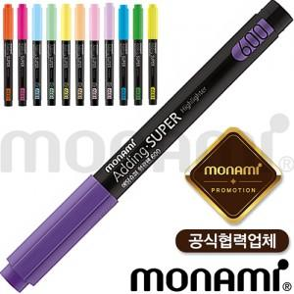

【상세/제작정보】 | <p><span style="font-size: 12pt;">* 1타에 12자루 구성으로 타 계산해서 발주 가능합니다.</span>&nbsp;</p>

【인쇄/포장옵션】 | 실크 / OPP(비닐)

【공급단가】 | 수량 | 1,008~ | 2,004~ | 3,000~ | 5,004~ | 10,008~
*VAT별도 | 단가 | 270원 | 260원 | 250원 | 240원 | 230원

【상품 URL】 | https://www.synergygift.co.kr:443/src/goods_detail.php?gdno=22407

